Gráficos
Plataforma de Informações
Iniciativas - Metas - Indicadores
DS
MMA
Ministério do Meio Ambiente
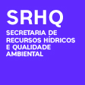 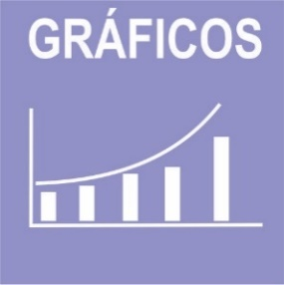

 | ODS | 1 | 2 | 3 | 6 | 9 | 11 | 12 | 14 | Total | ODS | 1 | 3 | 6 | 9 | 11 | 12 | 13 | 14 | 15 | 17 | Total
 | Iniciativas | 2 | 7 | 4 | 2 | 2 | 1 | 4 | 1 | 23 | Metas | 1 | 4 | 4 | 1 | 12 | 5 | 4 | 4 | 6 | 2 | 43
Metas PPA/ODS
Iniativas PPA/ODS

Indicadores
Indicadores SRHQ
Indicadores em construção

 | ODS |  | 6
 | Indicador Nacional | 0 | 2 | 0 | 0 | 1
 | Indicador Estratégico | 1 | 6 | 3 | 1 | 2
 | Indicador PPA | 1 | 3 | 3 | 0 | 0
 | Indicador ODS | 0 | 0 | 0 | 0 | 0

